Задание 1
 | Комментарий
1. Почему практики тест-дизайна нельзя применять сразу после получения требований?
Потому что для успешного проведения тест-дизайна, а это написание тест-кейсов, проверок и тд. необходимо сначала провести тест-анализ. Тест-анализ включает в себя декомпозицию и структуризацию полученных требований, составление mindmap'а и блок-схем. К тому же, если я правильно понял, речь идёт о требованиях которые только только составились, а это значит, что они могут быть "сырыми", что влечёт за собой множественные неточности, а это также не будет способствовать проведению тест-дизайна.
2. В какой ситуации классы эквивалентности и граничные значения могут существовать по отдельности? Аргументируй свой ответ и приведи примеры.
Если класс эквивалентности является набором значения, то выделить в нём граничные значения не представляется возможным. Примером может выступать выбор способо перемещения в "трэвел приложении". Мы можем выбрать самолёт, поезд, автомобиль , пешком и т.д. Граничных значений здесь нет.
3. Что такое эквивалентность? Что такое класс эквивалентности?
Эквивалентнсть - это равенство чему-либо или кому-либо. Класс эквивалентности - это набор значений, реакция на которые у системы будет одинаковая.
4. Можно ли исключить проверку в середине диапазона в пользу проверок на границах, входящих в диапазон? Аргументируй свой ответ.
Проверка значений в середине диапазона - это первая проверка, которая должна проводиться, так как если она не прошла успешно это сигнализирует, что приложение просто не работает.
5. Представь, что тебе нужно протестировать форму: у каждого поля есть валидатор. Результат работы формы зависит от комбинации данных в полях. Какие практики тест-дизайна следует применить и почему? Аргументируй свой ответ.
В данном случае мы можем использовать следующие практики тест-дизайна: Граничные значения: Протестируем форму с использованием граничных значений в полях. Это важно, потому что граничные значения часто могут привести к неправильной обработке данных, и их обработка требует специального внимания. Классы эквивалентности: Разделим диапазоны входных данных на эквивалентные классы, и затем протестируем по одному представителю из каждого класса. Это поможет уменьшить количество тестов, при этом проверяя разнообразные комбинации валидаторов. Таблица принятия решений: Этот инструмент используется для систематизации и принятия решений о приоритетах, планировании и управлении тестированием. Попарное тестирование: Это поможет нам найти минимальное количество тестовых комбинаций, которые покроют все возможные пары полей, что может существенно уменьшить количество тестов и охватить различные комбинации данных. Тестирование негативных сценариев: Проверим, как форма обрабатывает некорректные или невалидные данные. Это важно, чтобы убедиться, что форма корректно обрабатывает ошибки и возвращает соответствующие сообщения об ошибках. Кроме того я знаю, что есть ещё нагрузочное тестирование, это тестирование поведения системы при большой нагрузке, например большом количестве пользователей. Ещё есть стресс тестирование, это тестирование при одномоментной очень выскокой нагрузке. Так же из книги Романа Савина я узнал, что есть "эксплоринг", это когда мы сами в роли обычного пользователя исследуем программу и, возможно, находим различные баги и ошибки.
6. Какими способами можно оптимизировать количество проверок при работе с таблицами принятия решений? Аргументируй свой ответ.
Для оптимизации количества проверок при работе с таблицами принятия решений мы можем использовать следующие методы: 1) Использовать метод попарного тестирования - это метод оптимизации тестирования, который позволяет уменьшить количество тестовых случаев, при этом охватывая все комбинации пар параметров. Он очень эффективен при работе с таблицами принятия решений. Благодяря этому методому мы оптимизиурем комбинации, оптимизируем тестовые случаи, охватываем все пары параметров и при всё при этом минимизируем риски. 2) Устранить заведомо ненужные варианты, которые в большинстве своём могут быть и невозможными. 3) Ещё можно как-то группировать схожие варианты в кластеры и рассматривать только представителя такого кластера.
7. Опиши, чем чек-лист отличается от тест-кейсов. Приведи примеры, где применяют и то, и другое.
Вот основные отличия чек-листов и тест-кейсов: Чек-лист: Назначение: Общие задачи или шаги, напоминают о действиях. Детализация: Может быть менее подробным и обобщенным. Применение: Используется для организации и контроля процессов и задач, включая тестирование. Проверка выполнения общих пунктов. Зависимость от опыта: Новички в тестировании могут начать с чек-листов, так как они могут быть менее структурированными и более подходят для контроля выполнения задач и освоения основ тестирования. Также чек-листы хороши "на первых парах" знакосмства с новым приложением. Примеры использования чек-листов: Проверка требований к продукту. Оценка выполнения процессов разработки. Проверка готовности продукта к выпуску. Тест-кейс: Назначение: Конкретные инструкции для тестирования функциональности ПО. Детализация: Подробное описание входных данных, ожидаемого результата и шагов тестирования. Применение: Используется исключительно для тестирования ПО, для обнаружения конкретных дефектов. Зависимость от опыта: Опытные тестировщики часто более эффективно используют тест-кейсы для более формальных и подробных тестов. Они могут более точно определить входные данные и ожидаемые результаты. Также тест-кейсы обычно составляются, когда тестируемоме приложение уже хорошо знакомо специалисту. Примеры использования тест-кейсов: Тестирование регистрации пользователя на веб-сайте. Тестирование функции отправки электронного письма. Тестирование функции добавления товара в корзину в интернет-магазине. Таким образом, чек-лист - это список задач или шагов, предназначенных для общего контроля процессов и задач, не обязательно связанных с тестированием, и часто менее детализированный. В то время как тест-кейс - это детализированные инструкции для проведения конкретных тестовых сценариев, разработанные специально для тестирования программного продукта с целью обнаружения дефектов.
8. Как правильно составить баг-репорт? Какие элементы баг-репорта — обязательные? Почему?
Баг-репорт - это документ, в котором описывается обнаруженный дефект или ошибка в программном продукте. Корректное создание баг-репорта играет важную роль в процессе улучшения качества продукта и сотрудничества между командой разработки и тестирования. Вот обязательные элементы баг-репорта и краткие их описания: ID Уникальный номер баг-репорта Заголовок: Краткое и информативное название проблемы. Помогает быстро идентифицировать дефект. Шаги для воспроизведения: Подробные инструкции о том, как воспроизвести дефект. Фактический результат: Описание того, что фактически произошло при выполнении шагов для воспроизведения. Ожидаемый результат: Четкое описание того, что ожидалось бы увидеть при выполнении шагов для воспроизведения. Окружение: Версия программного продукта. Операционная система, браузер (если применимо), аппаратное обеспечение и другие параметры, которые могут влиять на воспроизведение дефекта. Приоритет: Уровень важности дефекта и его влияние на работу продукта. Эти атрибуты помогут команде разработки определить, как быстро и важно устранить дефект. При корректном заполнении всех обязательных элементов - получится хороший баг-репорт, который поможет улучшить качество конечного продукта.
9. По каким правилам составляют заголовок баг-репорта? Что будет, если составить заголовок неправильно?
Заголовок очень важен в баг-репорте. Хорошо написанный заголвоок должен отвечать на три вопроса: «Что? Где? Когда?». "Что?": Что происходит? Пример: Включается видео. "Где?": В каком месте страницы? Пример: В хэдере. "Когда?": При каком действии это происходит? Пример: При скролле страницы. Если составить заголовок неправильно это может привести к тому, что сотрудник, который занялся баг-репортом не сможет воспроизвести его, так как он банально не разберётся в сути проблемы.
10. Из чего состоит клиент-серверная архитектура приложения? Кратко опиши функциональность каждого элемента.
Клиент-серверная архитектура приложения состоит из двух основных элементов: клиента и сервера. Клиент: Интерфейс для пользователя, обработка действий, отправка запросов. Сервер: Обработка запросов, хранение данных, выполнение бизнес-логики. Клиент и сервер взаимодействуют посредством сетевых протоколов (например, HTTP, TCP/IP), что позволяет клиентам отправлять запросы на сервер для получения или обновления данных.
11. Опиши этапы обработки запроса после того, как в адресную строку браузера вводят URL: https://yandex.ru.
Этапы обработки запроса после ввода URL https://yandex.ru: 1) Браузер находит IP-адрес для "yandex.ru", путём разрешения DNS. 2) Браузер устанавливает связь с сервером по этому IP-адресу. 3) Браузер отправляет запрос на сервер. 4) Сервер обрабатывает запрос и отправляет ответ. 5) Браузер отображает страницу для пользователя.
12. Что такое кэш? Зачем он нужен? Какое правило нужно соблюдать при работе с кэшем в тестировании?
Кэш - это временное хранилище данных для ускорения доступа. Правило при тестировании: перед выполнением тестов очищайте кэш, чтобы результаты были точными. Однако существуют ситуации, когда не следует чистить кеш в тестировании. Это может быть полезно, если необходимо проверить работу кеша или производительность приложения в реальных условиях, или протестировать кеширование данных.
13. Ты знаешь, что есть протоколы HTTP и HTTPS. - Чем отличаются HTTP и HTTPS? В каких случаях не стоит пользоваться HTTP? - Из каких компонентов состоит HTTP запрос: за что отвечает каждый? - Какие HTTP-методы ты знаешь? За что они отвечают? Приведи примеры применения разных методов. - Что такое код HTTP-ответа? Какие коды бывают?
Отличия между HTTP и HTTPS: HTTP (Hypertext Transfer Protocol) - это незащищенный протокол передачи данных, в котором информация передается в открытом виде, без шифрования. Он используется для передачи данных между клиентом и сервером. HTTPS (HTTP Secure) - это защищенный вариант HTTP, который использует шифрование (обычно SSL/TLS) для обеспечения безопасности данных. HTTPS следует использовать в случаях, когда требуется защитить конфиденциальность данных, таких как пароли, кредитные карты и личная информация пользователей. HTTP не следует использовать в таких случаях из-за отсутствия шифрования, что делает данные уязвимыми к перехвату. Компоненты HTTP запроса: Метод (Method): Определяет, какое действие должно быть выполнено на ресурсе (например, GET, POST, PUT, DELETE). URI (Uniform Resource Identifier): Указывает на ресурс, к которому отправляется запрос. Заголовки (Headers): Передают дополнительную информацию о запросе, такую как тип содержимого, сессия и другие параметры. Тело (Body): Содержит данные, отправляемые с запросом (например, данные формы в POST-запросе). HTTP-методы: GET: Используется для получения данных с сервера. Не имеет побочных эффектов и не изменяет данные на сервере. POST: Используется для отправки данных на сервер для создания или обновления ресурса. Может иметь побочные эффекты. PUT: Используется для обновления существующего ресурса на сервере или создания нового, если он не существует. DELETE: Используется для удаления ресурса на сервере. PATCH: Используется для частичного обновления ресурса. HTTP-код ответа - это числовой код, отправляемый сервером в ответ на запрос клиента. Он указывает на статус выполнения запроса и состояние ответа. Примеры кодов ответа: Информационные коды (1xx): 100 Continue: Запрос принят, клиент должен продолжать отправку запроса. 101 Switching Protocols: Запрос выполнен, сервер меняет протоко
14. Опиши, из каких компонентов может состоять URL. За что отвечает каждый из них?
URL (Uniform Resource Locator) - это адрес, который используется для указания расположения ресурса в интернете. URL может состоять из следующих компонентов: Протокол: Определяет способ доступа к ресурсу. Примеры протоколов включают HTTP, HTTPS, FTP, и другие. Пример: http://, https://. Доменное имя: Это уникальное имя, которое идентифицирует сервер, на котором размещен ресурс. Пример: www.yandex.ru. Порт (необязательно): Указывает порт, через который клиент будет соединяться с сервером. По умолчанию для HTTP - 80, для HTTPS - 443. Пример: :8080. Путь: Определяет конкретный путь к ресурсу на сервере. Может включать подкаталоги и файлы. Пример: /folder/file.html. Параметры (необязательно): Передают дополнительные параметры запроса. Обычно начинаются с символа "?" и разделяются "&". Пример: ?id=123&name=example. Якорь (необязательно): Указывает на конкретное место на веб-странице. Обычно начинается с символа "#". Пример: #section2.
15. Какие виды мобильных приложений бывают? В чём особенность каждого?
Существует несколько видов мобильных приложений: Нативные приложения: Разработанные специально для конкретной мобильной платформы (iOS, Android, Windows). Полный доступ к возможностям устройства. Высокая производительность и оптимизация под платформу. Примеры: Instagram для iOS, WhatsApp для Android. Веб-приложения: Открываются в веб-браузере мобильного устройства. Не требуют установки с магазина приложений. Ограничены доступом к некоторым функциям устройства. Примеры: Twitter Mobile Web, Gmail Web. Гибридные приложения: Комбинируют элементы нативных и веб-приложений. Написаны с использованием веб-технологий (HTML, CSS, JavaScript), но упакованы в нативный контейнер. Позволяют разработчикам использовать общий код для разных платформ. Примеры: Apache Cordova, Ionic.
16. Чем эмулятор отличается от реального устройства? Кратко опиши недостатки и преимущества при тестировании.
Эмулятор и реальное устройство имеют свои отличия при тестировании мобильных приложений: Эмулятор: Программная среда, имитирующая работу мобильного устройства на компьютере. Преимущества: доступность, более дешев в использовании, широкий спектр версий и типов устройств. Недостатки: не всегда точная эмуляция, могут возникнуть ложные срабатывания, могут отсутствовать некоторые аппаратные функции. Реальное устройство: Физическое мобильное устройство, на котором тестируется приложение. Преимущества: точное тестирование на реальных условиях, более точная проверка производительности и аппаратных функций. Недостатки: дороже, ограниченная доступность разных устройств и версий операционных систем. Выбор между эмулятором и реальным устройством зависит от целей тестирования и бюджетных ограничений.
17. Проверь, есть ли ошибки в JSON Если да, то приложи верный вариант файла.

Ссылка на иллюстрацию:
https://code.s3.yandex.net/qa/schemes/diploma-29.png
{ "Меню": { "id": "1", "value": "Файл", "list": { "items": { "new_doc": { "value": "Новый", "onclick": "create_new_doc" }, "open_doc": { "value": "Открыть…", "onclick": "open_doc" }, "save_doc": { "value": "Сохранить", "onclick": "save_doc" }, "save_as_doc": { "value": "Сохранить как…", "onclick": "save_as_doc" }, "print_option": { "value": "Параметры печати", "onclick": "show_print_option", "show_print_option": { "Цвет": "Насыщенный", "Черно-белая печать?": "", "Размер печати": "А4" } } } } } }
18. Что такое реляционная база данных? Чем она отличается от нереляционной?
Реляционная база данных - это структурированное хранилище данных, организованное в виде таблиц (реляционных таблиц) с использованием реляционной модели данных. В реляционных базах данных данные хранятся в таблицах, где каждая строка представляет отдельную запись, а каждый столбец - атрибут или поле данных. Связи между данными устанавливаются с помощью ключей и отношений между таблицами. Примеры реляционных СУБД включают MySQL, PostgreSQL, Microsoft SQL Server. Нереляционная база данных - это хранилище данных, которое не использует табличную структуру, как в реляционных базах данных. Вместо этого, данные могут быть организованы в виде JSON-подобных документов, ключ-значение, колонок или других форматов. Нереляционные базы данных часто более гибки и могут легче масштабироваться для обработки больших объемов данных и быстрого доступа к данным. Примеры нереляционных СУБД включают MongoDB, Cassandra, Redis. Основные различия между реляционными и нереляционными базами данных: Структура данных: Реляционные базы данных используют таблицы и связи, тогда как нереляционные могут использовать различные структуры данных, включая документы, графы и др. Схема данных: Реляционные базы данных имеют жестко определенную схему, в то время как нереляционные базы данных могут иметь гибкую или отсутствующую схему. Масштабируемость: Нереляционные базы данных легче масштабируются горизонтально для обработки больших объемов данных. Сложность запросов: Реляционные базы данных лучше подходят для сложных запросов с использованием SQL, в то время как нереляционные базы данных обычно обеспечивают более простой доступ к данным, но могут быть менее подходящими для сложных запросов. Производительность: Нереляционные базы данных могут обеспечивать лучшую производительность в случаях, когда необходимо быстро обрабатывать большие объемы данных или высоконагруженные приложения.
19. Напиши, какие виды JOIN бывают. В чем особенность каждого?
Существует несколько видов операции JOIN в SQL, которые используются для объединения данных из разных таблиц. Вот основные виды JOIN и их особенности: INNER JOIN: Возвращает строки, где есть совпадения в обеих таблицах. Остальные строки, не имеющие совпадений, исключаются из результата. LEFT OUTER JOIN: Возвращает все строки из левой таблицы и соответствующие строки из правой таблицы. Если нет совпадений в правой таблице, возвращается NULL. RIGHT OUTER JOIN: Возвращает все строки из правой таблицы и соответствующие строки из левой таблицы. Если нет совпадений в левой таблице, возвращается NULL. FULL OUTER JOIN: Возвращает все строки из обеих таблиц. Если нет совпадений в одной из таблиц, возвращается NULL. Выбор видов JOIN зависит от конкретных требований задачи и того, какие данные мы хотим получить в результате объединения.
Исходные данные для заданий ниже Ты тестируешь сервис, который доставляет еду за 30 минут. Пока это маленький стартап, поэтому ты работаешь всего с четырьмя таблицами: Orders — все доставленные заказы; ORDERS_ID — ID заказов, int; USER_ID — ID пользователей, int; EMPLOYEE_ID — ID сотрудников, int; DELIVERY_TIME — время доставки в минутах, int; ITEMS — список товаров, char; Users — пользователи; USER_ID — ID пользователей, int; FULL_NAME — полное ФИО пользователя, char; PHONE — номер телефона пользователя, char; ADDRESS — адрес пользователя, char; Employees — работники; EMPLOYEE_ID — ID сотрудника, int; FIRST_NAME —имя сотрудника, char; LAST_NAME — фамилия сотрудника, char; PHONE — телефон сотрудника, char; JOB_ID — ID специализации, int; Jobs — типы работ в сервисе JOB_ID — ID специализации, int; JOB_TYPE — тип специализации, char; HOURS — число рабочих часов в неделю, int; SALARY — зарплата сотрудника с данной специализацией в рублях, int;

Ссылка на иллюстрацию:
https://code.s3.yandex.net/qa/schemes/diploma-33.png

20. В службу поддержки пришло много жалоб: заказы, в которых есть гречка, доставляют почти час, хотя сервис обещает успеть в 30 минут. Проверь, действительно ли курьеры опаздывают. Выбери все заказы, где есть хотя бы один товар - «гречка» и время доставки свыше 30 минут. В результирующей таблице должны быть ID заказов и ID курьеров. В ответе приложи SQL-запрос.
SELECT ORDERS_ID, EMPLOYEE_ID FROM Orders WHERE DELIVERY_TIME > 30 AND ITEMS LIKE '%гречка%';
21. Менеджер предложил добавить новую функциональность в продукт: мониторинг, который показывает самых активных клиентов за всё время работы компании. Проверь, что список пользователей корректно выводится на экран. На этом этапе разработки достаточно проверить только ID клиентов. Выбери пять самых активных клиентов по количеству заказов. В результирующую таблицу выведи ID каждого пользователя и число заказов. Отсортируй данные по убыванию числа заказов, выбери пять самых активных клиентов. В ответе приложи SQL-запрос.
SELECT USER_ID, COUNT(ORDERS_ID) AS NUM_ORDERS FROM Orders GROUP BY USER_ID ORDER BY NUM_ORDERS DESC LIMIT 5;
22. Из бухгалтерии пришёл баг-репорт: зарплаты сотрудников рассчитываются некорректно. Оказалось, что почти все ошибки в расчётах — в расчётных листах менеджеров. Выведи список ID всех сотрудников, у которых в специализации содержится «менеджер», с зарплатой больше 70 000 рублей. В ответе приложи SQL-запрос.
SELECT e.EMPLOYEE_ID AS "ID сотрудников" FROM Employees AS e INNER JOIN Jobs AS j ON e.JOB_ID = j.JOB_ID WHERE j.JOB_TYPE LIKE '%менеджер%' AND e.SALARY > 70000;
23. Изучи три ситуации и ответь на вопрос: стоит ли писать автотесты в этом случае? Аргументируй свой ответ. 1) Проект существует давно, у него написано много ручных тестов. 2) Проект временный: продлится всего несколько месяцев. 3) Проект нестабилен: в функциональность часто вносят изменения.
1) Проект существует давно, у него написано много ручных тестов: Стоит писать автотесты. Наличие множества ручных тестов не исключает необходимости автоматизации. Автотесты могут значительно ускорить процесс тестирования и обеспечить более широкий охват функциональности. Они могут быть полезными при регрессионном тестировании после внесения изменений. 2) Проект временный: продлится всего несколько месяцев: Не стоит писать автотесты. Если проект короткосрочный и не предполагает масштабного развития, то написание автотестов может быть излишним. 3) Проект нестабилен: в функциональность часто вносят изменения: Не стоит писать автотесты. Автотесты могут постоянно требовать обновлений из-за изменяющейся функциональности, что увеличивает трудозатраты на их поддержание.

Задание 2 артефакты
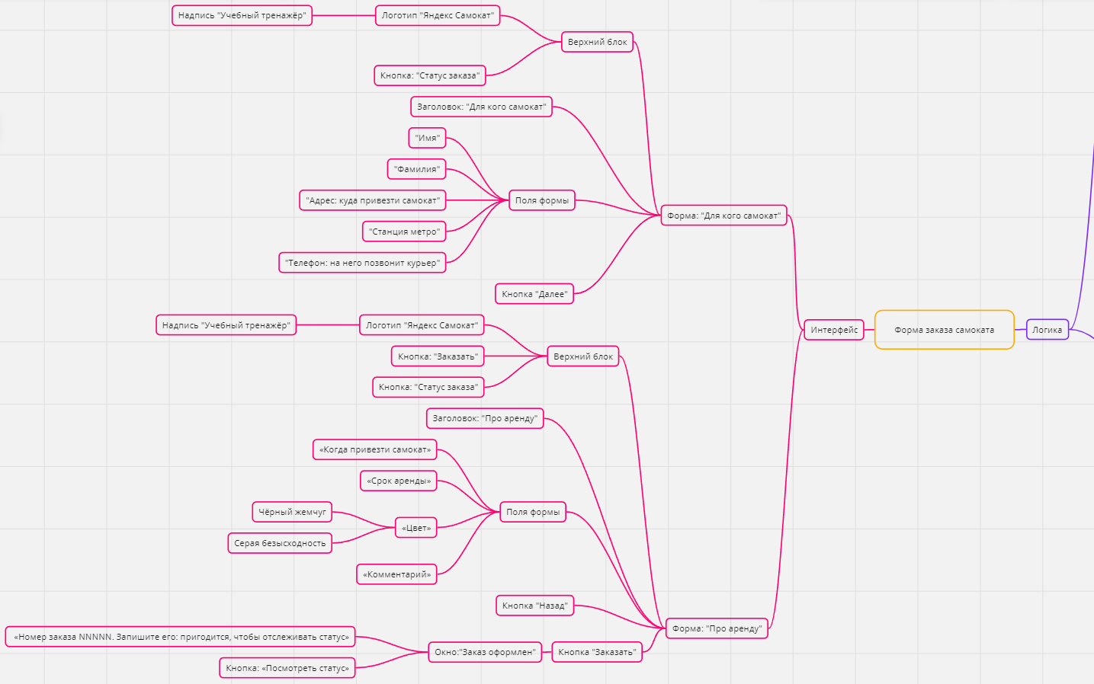
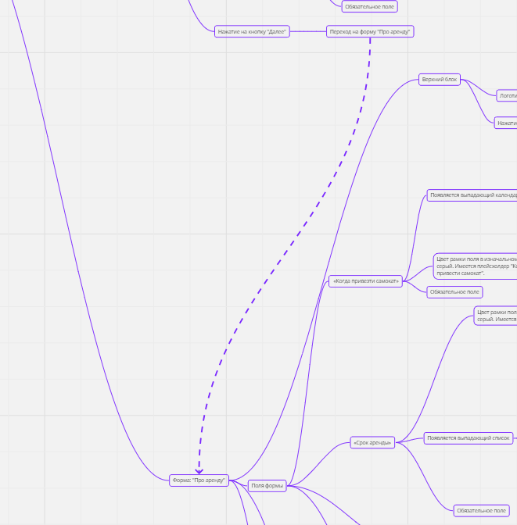
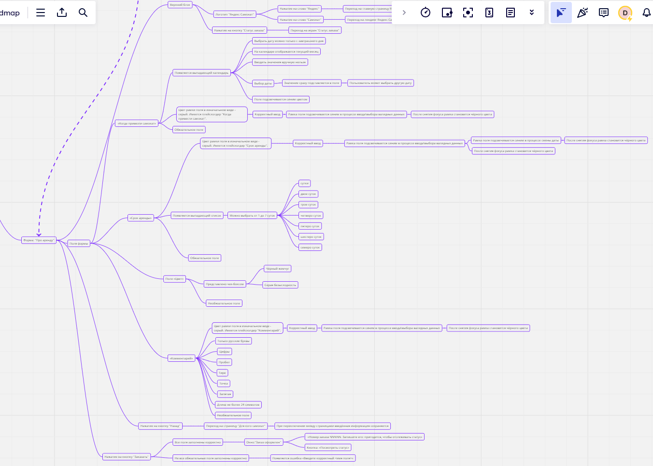
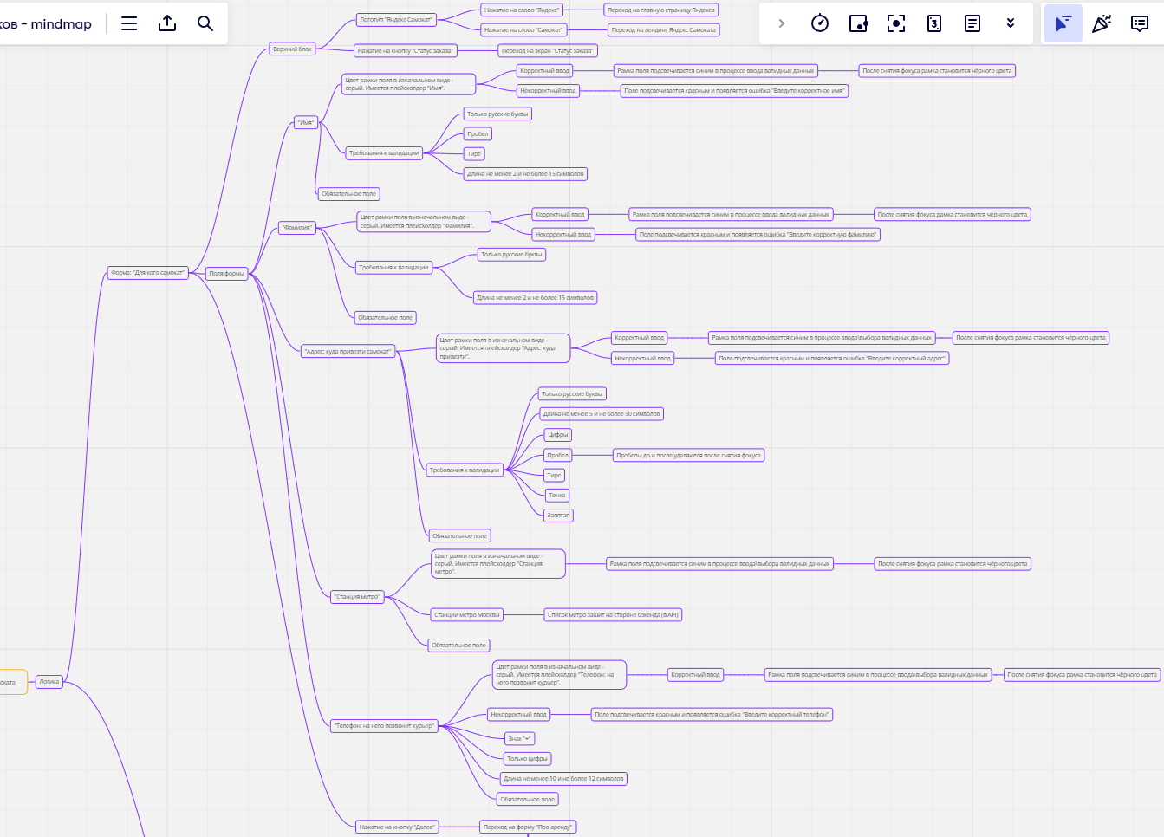
Скриншоты

mindmap | https://miro.com/app/board/uXjVNe-ofZc=/?share_link_id=628002589776

Задание 2 данные валидации
Задание 2: данные валидации
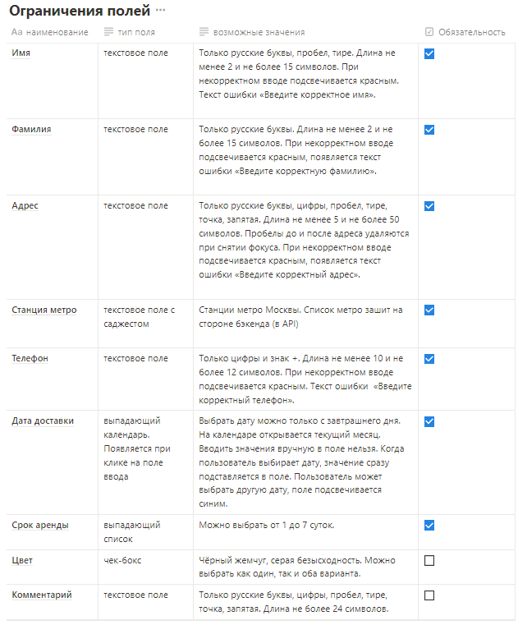
Поле | Категория КЭ | Название класса | Тип класса | Границы | Тестовые данные внутри класса (содержимое поля) | Тестовые данные на границах (содержимое поля) | Пояснение | Статус Окружение 1 Яндекс.Браузер версия 23.9.1.967. Разерешние: 1920x1080 | Статус Окружение 2 Chrome версия 117.0.5938.150. Разерешение: 1280x720 | Ссылка на баг-репорт
Имя | Длина поля | 0-1 символ | Диапазон | 0, 1 | 1 | 0 - пустой ввод 1 - И 2 - Им |  | PASSED | PASSED
 |  | 2-15 символов | Диапазон | 2, 15 | 7 символов ИмяИмяИм | 2 - Им 15 - ИмяИмяИмяИмяИмя 1 - И 16 - ИмяИмяИмяИмяИмяИ 3 - Имя 14 - ИмяИмяИмяИм | Оптимизировал одинаковые проверки | PASSED | PASSED
 |  | >=16 символов | Диапазон | 16 | 24 символа ИмяИмяИмяИмяИмяИмяИмяИмя | 16 - ИмяИмяИмяИмяИмяИ 17 - ИмяИмяИмяИмяИмяИм 15 - ИмяИмяИмяИмяИмя | Оптимизировал одинаковые проверки | PASSED | PASSED
 | Вводимые символы | Строка, состоящая из русских букв | Набор |  | ИмяИ |  | Позитивная Оптимизировал одинаковые проверки | PASSED | PASSED
 |  | Строка с цифрами | Набор |  | Имя123 |  | Негативная | PASSED | PASSED
 |  | Строка с пробелом перед текстом | Набор |  | Имя |  | Позитивная | PASSED | PASSED
 |  | Строка с пробелом после текста | Набор |  | Имя |  | Позитивная | PASSED | PASSED
 |  | Строка с пробелом внутри текста | Набор |  | И мя |  | Позитивная | PASSED | PASSED
 |  | Строка с дефисом | Набор |  | Имя-Имя |  | Позитивная | FAILED | FAILED | https://kurchikov.youtrack.cloud/issue/1M-224
 |  | Строка с точкой | Набор |  | Имя. |  | Негативная | PASSED | PASSED
 |  | Строка с запятой | Набор |  | Имя, |  | Негативная | PASSED | PASSED
 |  | Строка со спец. символами | Набор |  | Имя% |  | Негативная | PASSED | PASSED
 |  | Строка, состоящая из английских букв | Набор |  | Name |  | Негативная | PASSED | PASSED
 |  | Строка другого алфавита | Набор |  | Ονομα |  | Негативная | PASSED | PASSED
 | Обязательность заполнения | Поле заполнено | Набор |  | Имя |  | Позитивная | PASSED | PASSED
 |  | Поле пустое | Набор |  | пустой ввод |  | Негативная Оптимизировал одинаковые проверки | PASSED | PASSED

Фамилия | Длина поля | 0-1 символ | Диапазон | 0, 1 | 1 | 0 - пустой ввод 1 - Ф 2 - Фа |  | PASSED | PASSED
 |  | 2-15 символов | Диапазон | 2, 15 | 7 символов Фамилия | 2 - Фа 15 - ФамилияФамилияФ 1 - Ф 16 - ФамилияФамилияФа 3 - Фам 14 - ФамилияФамилия | Оптимизировал одинаковые проверки | FAILED | FAILED | https://kurchikov.youtrack.cloud/issue/1M-223
 |  | >=16 символов | Диапазон | 16 | 21 символ ФамилияФамилияФамилия | 16 - ФамилияФамилияФа 17 - ФамилияФамилияФам 15 - ФамилияФамилияФ | Оптимизировал одинаковые проверки | FAILED | FAILED | https://kurchikov.youtrack.cloud/issue/1M-223
 | Вводимые символы | Строка, состоящая из русских букв | Набор |  | Фамили |  | Позитивная Оптимизировал одинаковые проверки | PASSED | PASSED
 |  | Строка с цифрами | Набор |  | Фамилия123 |  | Негативная | PASSED | PASSED
 |  | Строка с пробелом перед текстом | Набор |  | Фамилия |  | Негативная | PASSED | PASSED
 |  | Строка с пробелом после текста | Набор |  | Фамилия |  | Негативная | PASSED | PASSED
 |  | Строка с пробелом внутри текста | Набор |  | Фам илия |  | Негативная | PASSED | PASSED
 |  | Строка с дефисом | Набор |  | Фамилия-Фам |  | Негативная | PASSED | PASSED
 |  | Строка с точкой | Набор |  | Фамилия. |  | Негативная | PASSED | PASSED
 |  | Строка с запятой | Набор |  | Фамилия, |  | Негативная | PASSED | PASSED
 |  | Строка со спец. символами | Набор |  | Фамилия% |  | Негативная | PASSED | PASSED
 |  | Строка, состоящая из английских букв | Набор |  | Lastname |  | Негативная | PASSED | PASSED
 |  | Строка другого алфавита | Набор |  | Επώνυμο |  | Негативная | PASSED | PASSED
 | Обязательность заполнения | Поле заполнено | Набор |  | Фамилия |  | Позитивная | PASSED | PASSED
 |  | Поле пустое | Набор |  | пустой ввод |  | Негативная Оптимизировал одинаковые проверки | PASSED | PASSED

Адрес | Длина поля | 5-50 символов | Диапазон | 5, 50 | 25 символов АдресАдресАдресАдресАдрес | 5 - Адрес 50 - АдресАдресАдресАдресАдресАдресАдресАдресАдресАдрес 4 - Адре 51 - АдресАдресАдресАдресАдресАдресАдресАдресАдресАдресА 6 - АдресА 49 - АдресАдресАдресАдресАдресАдресАдресАдресАдресАдре |  | FAILED | FAILED | https://kurchikov.youtrack.cloud/issue/1M-225
 |  | >=51 символу | Диапазон | 51 | 75 символов - АдресАдресАдресАдресАдресАдресАдресАдресАдресАдресАдресАдресАдресАдресАдрес | 51 - АдресАдресАдресАдресАдресАдресАдресАдресАдресАдресА 52 - АдресАдресАдресАдресАдресАдресАдресАдресАдресАдресАд 50 - АдресАдресАдресАдресАдресАдресАдресАдресАдресАдрес | Оптимизировал одинаковые проверки | PASSED | PASSED
 |  | <= 4 символа | Диапазон | 0, 4 | 2 символа Ад | пустой ввод 4 - Адре 5 - Адрес 3 - Адр | Оптимизировал одинаковые проверки | FAILED | FAILED | https://kurchikov.youtrack.cloud/issue/1M-226
 | Вводимые символы | Строка, состоящая из русских букв | Набор |  | АдресАдрес |  | Позитивная | PASSED | PASSED
 |  | Строка с цифрами | Набор |  | Адрес123 |  | Позитивная | PASSED | PASSED
 |  | Строка с пробелом перед текстом | Набор |  | Адрес |  | Позитивная | PASSED | PASSED
 |  | Строка с пробелом после текста | Набор |  | Адрес |  | Позитивная | PASSED | PASSED
 |  | Строка с пробелом внутри текста | Набор |  | Адрес Адрес |  | Позитивная | PASSED | PASSED
 |  | Строка с дефисом | Набор |  | Адрес-Адрес |  | Позитивная | PASSED | PASSED
 |  | Строка с точкой | Набор |  | Адрес. |  | Позитивная | PASSED | PASSED
 |  | Строка с запятой | Набор |  | Адрес, |  | Позитивная | PASSED | PASSED
 |  | Строка со спец. символами | Набор |  | Адрес% |  | Негативная | PASSED | PASSED
 |  | Строка, состоящая из английских букв | Набор |  | Address |  | Негативная | PASSED | PASSED
 |  | Строка другого алфавита | Набор |  | Διεύθυνση |  | Негативная | PASSED | PASSED
 | Обязательность заполнения | Поле заполнено | Набор |  | Адрес |  | Позитивная | PASSED | PASSED
 |  | Поле пустое | Набор |  | пустой ввод |  | Негативная Оптимизировал одинаковые проверки | FAILED | FAILED | https://kurchikov.youtrack.cloud/issue/1M-226

Станция метро | Вводимые символы | Ввод русских букв (станция из списка) | Набор |  | Киевская |  | Позитивная | PASSED | PASSED
 |  | Ввод несуществующей станции | Набор |  | Хогвартская |  | Негативная | PASSED | PASSED
 | Обязательность заполнения | Поле заполнено | Набор |  | Киевская |  | Позитивная | PASSED | PASSED
 |  | Поле пустое | Набор |  | пустой ввод |  | Негативная | PASSED | PASSED

Телефон | Длина поля | 10 - 12 символов | Диапазон | 10, 12 | 11 символов 12345678910 | 10 - 1234567890 12 - 123456789012 9 - 123456789 13 - 1234567890123 11 - 12345678901 |  | FAILED | FAILED | https://kurchikov.youtrack.cloud/issue/1M-227 https://kurchikov.youtrack.cloud/issue/1M-228
 |  | >=13 символу | Диапазон | 13 | 26 символов 12345678901234567890123456 | 13 - 1234567890123 14 - 12345678901234 12 - 123456789012 | Оптимизировал одинаковые проверки | PASSED | PASSED
 |  | <= 9 | Диапазон | 0, 9 | 5 - 12345 | пустой ввод 9 - 123456789 10 - 1234567890 1 - 1 8 - 12345678 | Оптимизировал одинаковые проверки | PASSED | PASSED
 | Вводимые символы | Строка с + в начале | Набор |  | "+123456789012" |  | Позитивная | PASSED | PASSED
 |  | Строка, состоящая из русских букв | Набор |  | Телефон |  | Негативная | PASSED | PASSED
 |  | Строка с пробелом перед текстом | Набор |  | 123456789012 |  | Негативная | PASSED | PASSED
 |  | Строка с пробелом после текста | Набор |  | 123456789012 |  | Негативная | PASSED | PASSED
 |  | Строка с пробелом внутри текста | Набор |  | 12345 6789012 |  | Негативная | PASSED | PASSED
 |  | Строка с дефисом | Набор |  | 123456-789012 |  | Негативная | PASSED | PASSED
 |  | Строка с точкой | Набор |  | 12345678901. |  | Негативная | PASSED | PASSED
 |  | Строка с запятой | Набор |  | 12345678901 |  | Негативная | PASSED | PASSED
 |  | Строка со спец. символами | Набор |  | 123456789012% |  | Негативная | PASSED | PASSED
 |  | Строка, состоящая из английских букв | Набор |  | Telephone |  | Негативная | PASSED | PASSED
 |  | Строка другого алфавита | Набор |  | Τηλέφωνο |  | Негативная | PASSED | PASSED
 | Обязательность заполнения | Поле заполнено | Набор |  | 123456789012 |  | Позитивная | PASSED | PASSED
 |  | Поле пустое | Набор |  | пустой ввод |  | Негативная Оптимизировал одинаковые проверки | PASSED | PASSED

Когда привезти самокат | Выбор даты | Даты до сегодняшнего дня | Набор | н.э. , сегодня | Позавчера | Сегодня 01.01.1900 Завтра Вчера |  | FAILED | FAILED | https://kurchikov.youtrack.cloud/issue/1M-229
 |  | Даты от завтра до бесконечности | Набор | завтра , будущая бесконечность | Послепослезавтра | Завтра Будущая бесконечность Сегодня Послезавтра | Оптимизировал одинаковые проверки | FAILED | FAILED | https://kurchikov.youtrack.cloud/issue/1M-229

Срок аренды | Выбор продолжительности аренды | Выбрать 1 сутки | Набор |  | Одни сутки |  | Позитивная | PASSED | PASSED
 |  | Выбрать 2 суток | Набор |  | Двое суток |  | Позитивная | PASSED | PASSED
 |  | Выбрать 3 суток | Набор |  | Трое суток |  | Позитивная | PASSED | PASSED
 |  | Выбрать 4 суток | Набор |  | Четверо суток |  | Позитивная | PASSED | PASSED
 |  | Выбрать 5 суток | Набор |  | Пятеро суток |  | Позитивная | PASSED | PASSED
 |  | Выбрать 6 суток | Набор |  | Шестеро суток |  | Позитивная | PASSED | PASSED
 |  | Выбрать 7 суток | Набор |  | Семеро суток |  | Позитивная | PASSED | PASSED
 |  | Не выбирать | Набор |  | пустой ввод |  | Негативная | PASSED | PASSED

Цвет | Выбор цвета | Выбрать чёрный жемчуг | Набор |  | чёрный жемчуг |  | Позитивная | PASSED | PASSED
 |  | Выбрать серую безысходность | Набор |  | серая безысходность |  | Позитивная | PASSED | PASSED
 |  | Выбрать чёрный жемчуг и серую безысходность | Набор |  | чёрный жемчуг и серую безысходность |  | Позитивная | PASSED | PASSED
 |  | Не выбирать | Набор |  | пустой ввод |  | Негативная | PASSED | PASSED

Комментарий | Длина поля | 0-24 символа | Диапазон | 0, 24 | 6 символов: Коммент | пустой ввод 24 - КомментарийКомментарийКо 25 - КомментарийКомментарийКом 1 - К 23 - КомментарийКомментарийК |  | FAILED | FAILED | https://kurchikov.youtrack.cloud/issue/1M-230
 |  | >=25 символов | Диапазон | 25 | 55 символов: КомментарийКомментарийКомментарийКомментарийКомментарий | 25 - КомментарийКомментарийКом 24 - КомментарийКомментарийКо 26 - КомментарийКомментарийКомм | Оптимизировал одинаковые проверки | FAILED | FAILED | https://kurchikov.youtrack.cloud/issue/1M-230
 | Вводимые символы | Строка, состоящая из русских букв | Набор |  | Комментарий |  | Позитивная | PASSED | PASSED
 |  | Строка с цифрами | Набор |  | Комментарий123 |  | Позитивная | PASSED | PASSED
 |  | Строка с пробелом перед текстом | Набор |  | Комментарий |  | Позитивная | PASSED | PASSED
 |  | Строка с пробелом после текста | Набор |  | Комментарий |  | Позитивная | PASSED | PASSED
 |  | Строка с пробелом внутри текста | Набор |  | Коммен тарий |  | Позитивная | PASSED | PASSED
 |  | Строка с дефисом | Набор |  | Коммен-тарий |  | Позитивная | PASSED | PASSED
 |  | Строка с точкой | Набор |  | Комментарий. |  | Позитивная | PASSED | PASSED
 |  | Строка с запятой | Набор |  | Комментарий, |  | Позитивная | PASSED | PASSED
 |  | Строка со спец. символами | Набор |  | Комментарий% |  | Негативная | PASSED | PASSED
 |  | Строка, состоящая из английских букв | Набор |  | Comment |  | Негативная | FAILED | FAILED | https://kurchikov.youtrack.cloud/issue/1M-231
 |  | Строка другого алфавита | Набор |  | Ενασχόλιο |  | Негативная | FAILED | FAILED | https://kurchikov.youtrack.cloud/issue/1M-231
 | Обязательность заполнения | Поле заполнено | Набор |  | Комментар |  | Позитивная | PASSED | PASSED
 |  | Поле пустое | Набор |  | пустой ввод |  | Негативная Оптимизировал одинаковые проверки | PASSED | PASSED

Задание 4 чек-лист
 | Задание 4: чек-лист
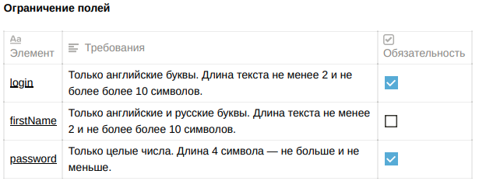
№ | Описание проверки | Запрос | Ожидаемый результат | Статус | Ссылка на баг-репорт
URL для курьеров
1 | Создание курьера со всеми валидными данными | Создание курьера: POST /api/v1/courier в теле запроса указать: { "login": "Cobain", "password": "1234", "firstName": "Kurt" } | Код и статус ответа: 201 Created | PASSED
 |  |  | Структура ответа соответствует документации: { ok: true } | PASSED
 |  |  | Курьер создался в таблице Couriers | PASSED
2 | Повторное создание курьера с одинковыми данными (проверка на уникальность) | Сначала создаём курьера: POST /api/v1/courier в теле запроса указать: { "login": "Cobain", "password": "1234", "firstName": "Kurt" } Затем создаём ещё раз курьера с тем же телом. | Код и статус ответа: 409 Conflict | PASSED
 |  |  | Структура ответа соответствует документации: { "message": "Этот логин уже используется" } | FAILED | https://kurchikov.youtrack.cloud/issue/1M-166
 |  |  | Курьер не дублируется в таблице Couriers | PASSED
3 | Создание курьера с пустым телом запроса | Создание курьера: POST /api/v1/courier тело запроса оставить пустым | Код и статус ответа: 400 Bad Request | PASSED
 |  |  | Структура ответа соответствует документации: { "message": "Недостаточно данных для создания учетной записи" } | PASSED
 |  |  | Курьер не создался в таблице Couriers | PASSED
 | Проверка поля login
1 | Создание курьера, где login - длина текста 2 символа | Создание курьера: POST /api/v1/courier в теле запроса указать: { "login": "Co", "password": "1234", "firstName": "Kurt" } | Код и статус ответа: 201 Created | PASSED
 |  |  | Структура ответа соответствует документации: { ok: true } | PASSED
 |  |  | Курьер создался в таблице Couriers | PASSED
2 | Создание курьера, где login - длина текста 10 символов | Создание курьера: POST /api/v1/courier в теле запроса указать: { "login": "Cobaincoba", "password": "1234", "firstName": "Kurt" } | Код и статус ответа: 201 Created | PASSED
 |  |  | Структура ответа соответствует документации: { ok: true } | PASSED
 |  |  | Курьер создался в таблице Couriers | PASSED
3 | Создание курьера, где login - длина текста 3 символа | Создание курьера: POST /api/v1/courier в теле запроса указать: { "login": "Cob", "password": "1234", "firstName": "Kurt" } | Код и статус ответа: 201 Created | PASSED
 |  |  | Структура ответа соответствует документации: { ok: true } | PASSED
 |  |  | Курьер создался в таблице Couriers | PASSED
4 | Создание курьера, где login - длина текста 9 символов | Создание курьера: POST /api/v1/courier в теле запроса указать: { "login": "Cobaincob", "password": "1234", "firstName": "Kurt" } | Код и статус ответа: 201 Created | PASSED
 |  |  | Структура ответа соответствует документации: { ok: true } | PASSED
 |  |  | Курьер создался в таблице Couriers | PASSED
5 | Создание курьера, где login - русские буквы | Создание курьера: POST /api/v1/courier в теле запроса указать: { "login": "Кобейн", "password": "1234", "firstName": "Kurt" } | Код и статус ответа: 400 Bad Request | FAILED | https://kurchikov.youtrack.cloud/issue/1M-167
 |  |  | Структура ответа соответствует документации: { "message": "Недостаточно данных для создания учетной записи" } | FAILED | https://kurchikov.youtrack.cloud/issue/1M-167
 |  |  | Курьер не создался в таблице Couriers | FAILED | https://kurchikov.youtrack.cloud/issue/1M-167
6 | Создание курьера, где login - не передан строкой | Создание курьера: POST /api/v1/courier в теле запроса указать: { "login": Cobain, "password": "1234", "firstName": "Kurt" } | Код и статус ответа: 400 Bad Request | PASSED
 |  |  | Структура ответа соответствует документации: { "message": "Недостаточно данных для создания учетной записи" } | FAILED | https://kurchikov.youtrack.cloud/issue/1M-168
 |  |  | Курьер не создался в таблице Couriers | PASSED
7 | Создание курьера, где login - числа | Создание курьера: POST /api/v1/courier в теле запроса указать: { "login": 1234, "password": "1234", "firstName": "Kurt" } | Код и статус ответа: 400 Bad Request | FAILED | https://kurchikov.youtrack.cloud/issue/1M-169
 |  |  | Структура ответа соответствует документации: { "message": "Недостаточно данных для создания учетной записи" } | FAILED | https://kurchikov.youtrack.cloud/issue/1M-169
 |  |  | Курьер не создался в таблице Couriers | PASSED
8 | Создание курьера, где login - числа, переданные строкой | Создание курьера: POST /api/v1/courier в теле запроса указать: { "login": "1234", "password": "1234", "firstName": "Kurt" } | Код и статус ответа: 400 Bad Request | FAILED | https://kurchikov.youtrack.cloud/issue/1M-170
 |  |  | Структура ответа соответствует документации: { "message": "Недостаточно данных для создания учетной записи" } | FAILED | https://kurchikov.youtrack.cloud/issue/1M-170
 |  |  | Курьер не создался в таблице Couriers | FAILED | https://kurchikov.youtrack.cloud/issue/1M-170
9 | Создание курьера, где login содержит спец.символ | Создание курьера: POST /api/v1/courier в теле запроса указать: { "login": "Cobain%", "password": "1234", "firstName": "Kurt" } | Код и статус ответа: 400 Bad Request | FAILED | https://kurchikov.youtrack.cloud/issue/1M-171
 |  |  | Структура ответа соответствует документации: { "message": "Недостаточно данных для создания учетной записи" } | FAILED | https://kurchikov.youtrack.cloud/issue/1M-171
 |  |  | Курьер не создался в таблице Couriers | FAILED | https://kurchikov.youtrack.cloud/issue/1M-171
10 | Создание курьера, где login содержит точку | Создание курьера: POST /api/v1/courier в теле запроса указать: { "login": "Cobain.", "password": "1234", "firstName": "Kurt" } | Код и статус ответа: 400 Bad Request | FAILED | https://kurchikov.youtrack.cloud/issue/1M-172
 |  |  | Структура ответа соответствует документации: { "message": "Недостаточно данных для создания учетной записи" } | FAILED | https://kurchikov.youtrack.cloud/issue/1M-172
 |  |  | Курьер не создался в таблице Couriers | FAILED | https://kurchikov.youtrack.cloud/issue/1M-172
11 | Создание курьера, где login содержит запятую | Создание курьера: POST /api/v1/courier в теле запроса указать: { "login": "Cobain,", "password": "1234", "firstName": "Kurt" } | Код и статус ответа: 400 Bad Request | FAILED | https://kurchikov.youtrack.cloud/issue/1M-173
 |  |  | Структура ответа соответствует документации: { "message": "Недостаточно данных для создания учетной записи" } | FAILED | https://kurchikov.youtrack.cloud/issue/1M-173
 |  |  | Курьер не создался в таблице Couriers | FAILED | https://kurchikov.youtrack.cloud/issue/1M-173
12 | Создание курьера, где login содержит дефис | Создание курьера: POST /api/v1/courier в теле запроса указать: { "login": "Cobain-", "password": "1234", "firstName": "Kurt" } | Код и статус ответа: 400 Bad Request | FAILED | https://kurchikov.youtrack.cloud/issue/1M-174
 |  |  | Структура ответа соответствует документации: { "message": "Недостаточно данных для создания учетной записи" } | FAILED | https://kurchikov.youtrack.cloud/issue/1M-174
 |  |  | Курьер не создался в таблице Couriers | FAILED | https://kurchikov.youtrack.cloud/issue/1M-174
13 | Создание курьера, где login пустой | Создание курьера: POST /api/v1/courier в теле запроса указать: { "login": "", "password": "1234", "firstName": "Kurt" } | Код и статус ответа: 400 Bad Request | PASSED
 |  |  | Структура ответа соответствует документации: { "message": "Недостаточно данных для создания учетной записи" } | PASSED
 |  |  | Курьер не создался в таблице Couriers | PASSED
14 | Создание курьера, где login содержит пробел в начале | Создание курьера: POST /api/v1/courier в теле запроса указать: { "login": " Cobain", "password": "1234", "firstName": "Kurt" } | Код и статус ответа: 400 Bad Request | FAILED | https://kurchikov.youtrack.cloud/issue/1M-175
 |  |  | Структура ответа соответствует документации: { "message": "Недостаточно данных для создания учетной записи" } | FAILED | https://kurchikov.youtrack.cloud/issue/1M-175
 |  |  | Курьер не создался в таблице Couriers | FAILED | https://kurchikov.youtrack.cloud/issue/1M-175
15 | Создание курьера, где login содержит пробел в конце | Создание курьера: POST /api/v1/courier в теле запроса указать: { "login": "Cobain ", "password": "1234", "firstName": "Kurt" } | Код и статус ответа: 400 Bad Request | FAILED | https://kurchikov.youtrack.cloud/issue/1M-175
 |  |  | Структура ответа соответствует документации: { "message": "Недостаточно данных для создания учетной записи" } | FAILED | https://kurchikov.youtrack.cloud/issue/1M-175
 |  |  | Курьер не создался в таблице Couriers | FAILED | https://kurchikov.youtrack.cloud/issue/1M-175
16 | Создание курьера, где login содержит пробел в середине | Создание курьера: POST /api/v1/courier в теле запроса указать: { "login": "Co bain", "password": "1234", "firstName": "Kurt" } | Код и статус ответа: 400 Bad Request | FAILED | https://kurchikov.youtrack.cloud/issue/1M-175
 |  |  | Структура ответа соответствует документации: { "message": "Недостаточно данных для создания учетной записи" } | FAILED | https://kurchikov.youtrack.cloud/issue/1M-175
 |  |  | Курьер не создался в таблице Couriers | FAILED | https://kurchikov.youtrack.cloud/issue/1M-175
17 | Создание курьера, где login - пробел | Создание курьера: POST /api/v1/courier в теле запроса указать: { "login": " ", "password": "1234", "firstName": "Kurt" } | Код и статус ответа: 400 Bad Request | FAILED | https://kurchikov.youtrack.cloud/issue/1M-176
 |  |  | Структура ответа соответствует документации: { "message": "Недостаточно данных для создания учетной записи" } | FAILED | https://kurchikov.youtrack.cloud/issue/1M-176
 |  |  | Курьер не создался в таблице Couriers | FAILED | https://kurchikov.youtrack.cloud/issue/1M-176
18 | Создание курьера, где login - null | Создание курьера: POST /api/v1/courier в теле запроса указать: { "login": null, "password": "1234", "firstName": "Kurt" } | Код и статус ответа: 400 Bad Request | PASSED
 |  |  | Структура ответа соответствует документации: { "message": "Недостаточно данных для создания учетной записи" } | PASSED
 |  |  | Курьер не создался в таблице Couriers | PASSED
19 | Создание курьера, где login - отсутствует | Создание курьера: POST /api/v1/courier в теле запроса указать: { "password": "1234", "firstName": "Kurt" } | Код и статус ответа: 400 Bad Request | PASSED
 |  |  | Структура ответа соответствует документации: { "message": "Недостаточно данных для создания учетной записи" } | PASSED
 |  |  | Курьер не создался в таблице Couriers | PASSED
20 | Создание курьера, где login - длина текста 1 символ | Создание курьера: POST /api/v1/courier в теле запроса указать: { "login": "C", "password": "1234", "firstName": "Kurt" } | Код и статус ответа: 400 Bad Request | FAILED | https://kurchikov.youtrack.cloud/issue/1M-177
 |  |  | Структура ответа соответствует документации: { "message": "Недостаточно данных для создания учетной записи" } | FAILED | https://kurchikov.youtrack.cloud/issue/1M-177
 |  |  | Курьер не создался в таблице Couriers | FAILED | https://kurchikov.youtrack.cloud/issue/1M-177
21 | Создание курьера, где login - длина текста 11 символов | Создание курьера: POST /api/v1/courier в теле запроса указать: { "login": "Cobaincobai", "password": "1234", "firstName": "Kurt" } | Код и статус ответа: 400 Bad Request | FAILED | https://kurchikov.youtrack.cloud/issue/1M-178
 |  |  | Структура ответа соответствует документации: { "message": "Недостаточно данных для создания учетной записи" } | FAILED | https://kurchikov.youtrack.cloud/issue/1M-178
 |  |  | Курьер не создался в таблице Couriers | FAILED | https://kurchikov.youtrack.cloud/issue/1M-178
 | Проверка поля password
1 | Курьер создался в БД в таблице Сouriers | 1. Создать курьера: POST /api/v1/courier в теле запроса указать: { "login": "Cobain", "password": "1234", "firstName": "Kurt" } 2. Запустить командную строку 3. Вводим ssh <имя_пользователя>@serverhub.praktikum-services.ru -p 4554, нажать Enter 4. Вводим psql -U morty -d scooter_rent, нажать Enter 5. Ввести пароль smith, нажать Enter 6. Ввести запрос: SELECT * FROM "Couriers", нажать Enter; | Отображаются данные созданного курьера | PASSED

2 | Создание курьера, где длина password - 3 цифры | Создание курьера: POST /api/v1/courier в теле запроса указать: { "login": "Cobain", "password": "123", "firstName": "Kurt" } | Код и статус ответа: 400 Bad Request | FAILED | https://kurchikov.youtrack.cloud/issue/1M-179
 |  |  | Структура ответа соответствует документации: { "message": "Недостаточно данных для создания учетной записи" } | FAILED | https://kurchikov.youtrack.cloud/issue/1M-179
 |  |  | Курьер не создался в таблице Couriers | FAILED | https://kurchikov.youtrack.cloud/issue/1M-179
3 | Создание курьера, где длина password - 5 цифр | Создание курьера: POST /api/v1/courier в теле запроса указать: { "login": "Cobain", "password": "12345", "firstName": "Kurt" } | Код и статус ответа: 400 Bad Request | FAILED | https://kurchikov.youtrack.cloud/issue/1M-180
 |  |  | Структура ответа соответствует документации: { "message": "Недостаточно данных для создания учетной записи" } | FAILED | https://kurchikov.youtrack.cloud/issue/1M-180
 |  |  | Курьер не создался в таблице Couriers | FAILED | https://kurchikov.youtrack.cloud/issue/1M-180
4 | Создание курьера, где password - не передан строкой | Создание курьера: POST /api/v1/courier в теле запроса указать: { "login": "Cobain", "password": 1234, "firstName": "Kurt" } | Код и статус ответа: 400 Bad Request | FAILED | https://kurchikov.youtrack.cloud/issue/1M-181
 |  |  | Структура ответа соответствует документации: { "message": "Недостаточно данных для создания учетной записи" } | FAILED | https://kurchikov.youtrack.cloud/issue/1M-181
 |  |  | Курьер не создался в таблице Couriers | FAILED | https://kurchikov.youtrack.cloud/issue/1M-181
5 | Создание курьера, где password - буквы английского алфавита | Создание курьера: POST /api/v1/courier в теле запроса указать: { "login": "Cobain", "password": "nirv", "firstName": "Kurt" } | Код и статус ответа: 400 Bad Request | FAILED | https://kurchikov.youtrack.cloud/issue/1M-182
 |  |  | Структура ответа соответствует документации: { "message": "Недостаточно данных для создания учетной записи" } | FAILED | https://kurchikov.youtrack.cloud/issue/1M-182
 |  |  | Курьер не создался в таблице Couriers | FAILED | https://kurchikov.youtrack.cloud/issue/1M-182
6 | Создание курьера, где password - буквы русского алфавита | Создание курьера: POST /api/v1/courier в теле запроса указать: { "login": "Cobain", "password": "нирв", "firstName": "Kurt" } | Код и статус ответа: 400 Bad Request | FAILED | https://kurchikov.youtrack.cloud/issue/1M-183
 |  |  | Структура ответа соответствует документации: { "message": "Недостаточно данных для создания учетной записи" } | FAILED | https://kurchikov.youtrack.cloud/issue/1M-183
 |  |  | Курьер не создался в таблице Couriers | FAILED | https://kurchikov.youtrack.cloud/issue/1M-183
7 | Создание курьера, где password содержит спец. символ | Создание курьера: POST /api/v1/courier в теле запроса указать: { "login": "Cobain", "password": "123%", "firstName": "Kurt" } | Код и статус ответа: 400 Bad Request | FAILED | https://kurchikov.youtrack.cloud/issue/1M-184
 |  |  | Структура ответа соответствует документации: { "message": "Недостаточно данных для создания учетной записи" } | FAILED | https://kurchikov.youtrack.cloud/issue/1M-184
 |  |  | Курьер не создался в таблице Couriers | FAILED | https://kurchikov.youtrack.cloud/issue/1M-184
8 | Создание курьера, где password содержит точку | Создание курьера: POST /api/v1/courier в теле запроса указать: { "login": "Cobain", "password": "123.", "firstName": "Kurt" } | Код и статус ответа: 400 Bad Request | FAILED | https://kurchikov.youtrack.cloud/issue/1M-185
 |  |  | Структура ответа соответствует документации: { "message": "Недостаточно данных для создания учетной записи" } | FAILED | https://kurchikov.youtrack.cloud/issue/1M-185
 |  |  | Курьер не создался в таблице Couriers | FAILED | https://kurchikov.youtrack.cloud/issue/1M-185
9 | Создание курьера, где password содержит запятую | Создание курьера: POST /api/v1/courier в теле запроса указать: { "login": "Cobain", "password": "123,", "firstName": "Kurt" } | Код и статус ответа: 400 Bad Request | FAILED | https://kurchikov.youtrack.cloud/issue/1M-186
 |  |  | Структура ответа соответствует документации: { "message": "Недостаточно данных для создания учетной записи" } | FAILED | https://kurchikov.youtrack.cloud/issue/1M-186
 |  |  | Курьер не создался в таблице Couriers | FAILED | https://kurchikov.youtrack.cloud/issue/1M-186
10 | Создание курьера, где password содержит дефис | Создание курьера: POST /api/v1/courier в теле запроса указать: { "login": "Cobain", "password": "123-", "firstName": "Kurt" } | Код и статус ответа: 400 Bad Request | FAILED | https://kurchikov.youtrack.cloud/issue/1M-187
 |  |  | Структура ответа соответствует документации: { "message": "Недостаточно данных для создания учетной записи" } | FAILED | https://kurchikov.youtrack.cloud/issue/1M-187
 |  |  | Курьер не создался в таблице Couriers | FAILED | https://kurchikov.youtrack.cloud/issue/1M-187
11 | Создание курьера, где password содержит пробел в начале | Создание курьера: POST /api/v1/courier в теле запроса указать: { "login": "Cobain", "password": " 1234", "firstName": "Kurt" } | Код и статус ответа: 400 Bad Request | FAILED | https://kurchikov.youtrack.cloud/issue/1M-188
 |  |  | Структура ответа соответствует документации: { "message": "Недостаточно данных для создания учетной записи" } | FAILED | https://kurchikov.youtrack.cloud/issue/1M-188
 |  |  | Курьер не создался в таблице Couriers | FAILED | https://kurchikov.youtrack.cloud/issue/1M-188
12 | Создание курьера, где password содержит пробел в конце | Создание курьера: POST /api/v1/courier в теле запроса указать: { "login": "Cobain", "password": "1234 ", "firstName": "Kurt" } | Код и статус ответа: 400 Bad Request | FAILED | https://kurchikov.youtrack.cloud/issue/1M-188
 |  |  | Структура ответа соответствует документации: { "message": "Недостаточно данных для создания учетной записи" } | FAILED | https://kurchikov.youtrack.cloud/issue/1M-188
 |  |  | Курьер не создался в таблице Couriers | FAILED | https://kurchikov.youtrack.cloud/issue/1M-188
13 | Создание курьера, где password содержит пробел в середине | Создание курьера: POST /api/v1/courier в теле запроса указать: { "login": "Cobain", "password": "12 34", "firstName": "Kurt" } | Код и статус ответа: 400 Bad Request | FAILED | https://kurchikov.youtrack.cloud/issue/1M-188
 |  |  | Структура ответа соответствует документации: { "message": "Недостаточно данных для создания учетной записи" } | FAILED | https://kurchikov.youtrack.cloud/issue/1M-188
 |  |  | Курьер не создался в таблице Couriers | FAILED | https://kurchikov.youtrack.cloud/issue/1M-188
14 | Создание курьера, где password - пробел | Создание курьера: POST /api/v1/courier в теле запроса указать: { "login": "Cobain", "password": " ", "firstName": "Kurt" } | Код и статус ответа: 400 Bad Request | FAILED | https://kurchikov.youtrack.cloud/issue/1M-189
 |  |  | Структура ответа соответствует документации: { "message": "Недостаточно данных для создания учетной записи" } | FAILED | https://kurchikov.youtrack.cloud/issue/1M-189
 |  |  | Курьер не создался в таблице Couriers | FAILED | https://kurchikov.youtrack.cloud/issue/1M-189
15 | Создание курьера, где password - null | Создание курьера: POST /api/v1/courier в теле запроса указать: { "login": "Cobain", "password": null, "firstName": "Kurt" } | Код и статус ответа: 400 Bad Request | PASSED
 |  |  | Структура ответа соответствует документации: { "message": "Недостаточно данных для создания учетной записи" } | PASSED
 |  |  | Курьер не создался в таблице Couriers | PASSED
16 | Создание курьера, где password - пустой | Создание курьера: POST /api/v1/courier в теле запроса указать: { "login": "Cobain", "password": "", "firstName": "Kurt" } | Код и статус ответа: 400 Bad Request | PASSED
 |  |  | Структура ответа соответствует документации: { "message": "Недостаточно данных для создания учетной записи" } | PASSED
 |  |  | Курьер не создался в таблице Couriers | PASSED
17 | Создание курьера, где password - отсутствует | Создание курьера: POST /api/v1/courier в теле запроса указать: { "login": "Cobain", "firstName": "Kurt" } | Код и статус ответа: 400 Bad Request | PASSED
 |  |  | Структура ответа соответствует документации: { "message": "Недостаточно данных для создания учетной записи" } | PASSED
 |  |  | Курьер не создался в таблице Couriers | PASSED
 | Проверка поля firstName
1 | Создание курьера, где firstName - длина текста 2 символа | Создание курьера: POST /api/v1/courier в теле запроса указать: { "login": "Cobain", "password": "1234", "firstName": "Ku" } | Код и статус ответа: 201 Created | PASSED
 |  |  | Структура ответа соответствует документации: { ok: true } | PASSED
 |  |  | Курьер создался в таблице Couriers | PASSED
2 | Создание курьера, где firstName - длина текста 10 символов | Создание курьера: POST /api/v1/courier в теле запроса указать: { "login": "Cobain", "password": "1234", "firstName": "KurtKurtKu" } | Код и статус ответа: 201 Created | PASSED
 |  |  | Структура ответа соответствует документации: { ok: true } | PASSED
 |  |  | Курьер создался в таблице Couriers | PASSED
3 | Создание курьера, где firstName - длина текста 3 символа | Создание курьера: POST /api/v1/courier в теле запроса указать: { "login": "Cobain", "password": "1234", "firstName": "Kur" } | Код и статус ответа: 201 Created | PASSED
 |  |  | Структура ответа соответствует документации: { ok: true } | PASSED
 |  |  | Курьер создался в таблице Couriers | PASSED
4 | Создание курьера, где firstName - длина текста 9 символов | Создание курьера: POST /api/v1/courier в теле запроса указать: { "login": "Cobain", "password": "1234", "firstName": "KurtKurtK" } | Код и статус ответа: 201 Created | PASSED
 |  |  | Структура ответа соответствует документации: { ok: true } | PASSED
 |  |  | Курьер создался в таблице Couriers | PASSED
5 | Создание курьера, где firstName - русские буквы | Создание курьера: POST /api/v1/courier в теле запроса указать: { "login": "Cobain", "password": "1234", "firstName": "Курт" } | Код и статус ответа: 201 Created | PASSED
 |  |  | Структура ответа соответствует документации: { ok: true } | PASSED
 |  |  | Курьер создался в таблице Couriers | PASSED
6 | Создание курьера, где firstName - не передан строкой | Создание курьера: POST /api/v1/courier в теле запроса указать: { "login": "Cobain", "password": "1234", "firstName": Kurt } | Код и статус ответа: 400 Bad Request | FAILED | https://kurchikov.youtrack.cloud/issue/1M-190
 |  |  | Структура ответа соответствует документации: { "message": "Недостаточно данных для создания учетной записи" } | FAILED | https://kurchikov.youtrack.cloud/issue/1M-190
 |  |  | Курьер не создался в таблице Couriers | FAILED | https://kurchikov.youtrack.cloud/issue/1M-190
7 | Создание курьера, где firstName - числа | Создание курьера: POST /api/v1/courier в теле запроса указать: { "login": "Cobain", "password": "1234", "firstName": 1234 } | Код и статус ответа: 400 Bad Request | FAILED | https://kurchikov.youtrack.cloud/issue/1M-191
 |  |  | Структура ответа соответствует документации: { "message": "Недостаточно данных для создания учетной записи" } | FAILED | https://kurchikov.youtrack.cloud/issue/1M-191
 |  |  | Курьер не создался в таблице Couriers | FAILED | https://kurchikov.youtrack.cloud/issue/1M-191
8 | Создание курьера, где firstName - числа, переданные строкой | Создание курьера: POST /api/v1/courier в теле запроса указать: { "login": "Cobain", "password": "1234", "firstName": "1234" } | Код и статус ответа: 400 Bad Request | FAILED | https://kurchikov.youtrack.cloud/issue/1M-192
 |  |  | Структура ответа соответствует документации: { "message": "Недостаточно данных для создания учетной записи" } | FAILED | https://kurchikov.youtrack.cloud/issue/1M-192
 |  |  | Курьер не создался в таблице Couriers | FAILED | https://kurchikov.youtrack.cloud/issue/1M-192
9 | Создание курьера, где firstName содержит спец.символ | Создание курьера: POST /api/v1/courier в теле запроса указать: { "login": "Cobain", "password": "1234", "firstName": "Kurt%" } | Код и статус ответа: 400 Bad Request | FAILED | https://kurchikov.youtrack.cloud/issue/1M-193
 |  |  | Структура ответа соответствует документации: { "message": "Недостаточно данных для создания учетной записи" } | FAILED | https://kurchikov.youtrack.cloud/issue/1M-193
 |  |  | Курьер не создался в таблице Couriers | FAILED | https://kurchikov.youtrack.cloud/issue/1M-193
10 | Создание курьера, где firstName содержит точку | Создание курьера: POST /api/v1/courier в теле запроса указать: { "login": "Cobain", "password": "1234", "firstName": "Kurt." } | Код и статус ответа: 400 Bad Request | FAILED | https://kurchikov.youtrack.cloud/issue/1M-194
 |  |  | Структура ответа соответствует документации: { "message": "Недостаточно данных для создания учетной записи" } | FAILED | https://kurchikov.youtrack.cloud/issue/1M-194
 |  |  | Курьер не создался в таблице Couriers | FAILED | https://kurchikov.youtrack.cloud/issue/1M-194
11 | Создание курьера, где firstName содержит запятую | Создание курьера: POST /api/v1/courier в теле запроса указать: { "login": "Cobain", "password": "1234", "firstName": "Kurt," } | Код и статус ответа: 400 Bad Request | FAILED | https://kurchikov.youtrack.cloud/issue/1M-195
 |  |  | Структура ответа соответствует документации: { "message": "Недостаточно данных для создания учетной записи" } |  | https://kurchikov.youtrack.cloud/issue/1M-195
 |  |  | Курьер не создался в таблице Couriers | FAILED | https://kurchikov.youtrack.cloud/issue/1M-195
12 | Создание курьера, где firstName содержит дефис | Создание курьера: POST /api/v1/courier в теле запроса указать: { "login": "Cobain", "password": "1234", "firstName": "Kurt-" } | Код и статус ответа: 400 Bad Request | FAILED | https://kurchikov.youtrack.cloud/issue/1M-196
 |  |  | Структура ответа соответствует документации: { "message": "Недостаточно данных для создания учетной записи" } | FAILED | https://kurchikov.youtrack.cloud/issue/1M-196
 |  |  | Курьер не создался в таблице Couriers | FAILED | https://kurchikov.youtrack.cloud/issue/1M-196
13 | Создание курьера, где firstName пустой | Создание курьера: POST /api/v1/courier в теле запроса указать: { "login": "Cobain", "password": "1234", "firstName": "" } | Код и статус ответа: 201 Created | PASSED
 |  |  | Структура ответа соответствует документации: { ok: true } | PASSED
 |  |  | Курьер создался в таблице Couriers | PASSED
14 | Создание курьера, где firstName содержит пробел в начале | Создание курьера: POST /api/v1/courier в теле запроса указать: { "login": "Cobain", "password": "1234", "firstName": " Kurt" } | Код и статус ответа: 400 Bad Request | FAILED | https://kurchikov.youtrack.cloud/issue/1M-197
 |  |  | Структура ответа соответствует документации: { "message": "Недостаточно данных для создания учетной записи" } | FAILED | https://kurchikov.youtrack.cloud/issue/1M-197
 |  |  | Курьер не создался в таблице Couriers | FAILED | https://kurchikov.youtrack.cloud/issue/1M-197
15 | Создание курьера, где firstName содержит пробел в конце | Создание курьера: POST /api/v1/courier в теле запроса указать: { "login": "Cobain", "password": "1234", "firstName": "Kurt " } | Код и статус ответа: 400 Bad Request | FAILED | https://kurchikov.youtrack.cloud/issue/1M-197
 |  |  | Структура ответа соответствует документации: { "message": "Недостаточно данных для создания учетной записи" } | FAILED | https://kurchikov.youtrack.cloud/issue/1M-197
 |  |  | Курьер не создался в таблице Couriers | FAILED | https://kurchikov.youtrack.cloud/issue/1M-197
16 | Создание курьера, где firstName содержит пробел в середине | Создание курьера: POST /api/v1/courier в теле запроса указать: { "login": "Cobain", "password": "1234", "firstName": "Ku rt" } | Код и статус ответа: 400 Bad Request | FAILED | https://kurchikov.youtrack.cloud/issue/1M-197
 |  |  | Структура ответа соответствует документации: { "message": "Недостаточно данных для создания учетной записи" } | FAILED | https://kurchikov.youtrack.cloud/issue/1M-197
 |  |  | Курьер не создался в таблице Couriers | FAILED | https://kurchikov.youtrack.cloud/issue/1M-197
17 | Создание курьера, где firstName - пробел | Создание курьера: POST /api/v1/courier в теле запроса указать: { "login": "Cobain", "password": "1234", "firstName": " " } | Код и статус ответа: 400 Bad Request | FAILED | https://kurchikov.youtrack.cloud/issue/1M-197
 |  |  | Структура ответа соответствует документации: { "message": "Недостаточно данных для создания учетной записи" } | FAILED | https://kurchikov.youtrack.cloud/issue/1M-197
 |  |  | Курьер не создался в таблице Couriers | FAILED | https://kurchikov.youtrack.cloud/issue/1M-197
18 | Создание курьера, где firstName - null | Создание курьера: POST /api/v1/courier в теле запроса указать: { "login": "Cobain", "password": "1234", "firstName": null } | Код и статус ответа: 201 Created | PASSED
 |  |  | Структура ответа соответствует документации: { ok: true } | PASSED
 |  |  | Курьер создался в таблице Couriers | PASSED
19 | Создание курьера, где firstName - отсутствует | Создание курьера: POST /api/v1/courier в теле запроса указать: { "login": "Cobain", "password": "1234", } | Код и статус ответа: 201 Created | PASSED
 |  |  | Структура ответа соответствует документации: { ok: true } | PASSED
 |  |  | Курьер создался в таблице Couriers | PASSED
20 | Создание курьера, где firstName - длина текста 1 символ | Создание курьера: POST /api/v1/courier в теле запроса указать: { "login": "Cobain", "password": "1234", "firstName": "K" } | Код и статус ответа: 400 Bad Request | FAILED | https://kurchikov.youtrack.cloud/issue/1M-198
 |  |  | Структура ответа соответствует документации: { "message": "Недостаточно данных для создания учетной записи" } | FAILED | https://kurchikov.youtrack.cloud/issue/1M-198
 |  |  | Курьер не создался в таблице Couriers | FAILED | https://kurchikov.youtrack.cloud/issue/1M-198
21 | Создание курьера, где firstName - длина текста 11 символов | Создание курьера: POST /api/v1/courier в теле запроса указать: { "login": "Cobain", "password": "1234", "firstName": "KurtKurtKur" } | Код и статус ответа: 400 Bad Request | FAILED | https://kurchikov.youtrack.cloud/issue/1M-199
 |  |  | Структура ответа соответствует документации: { "message": "Недостаточно данных для создания учетной записи" } | FAILED | https://kurchikov.youtrack.cloud/issue/1M-199
 |  |  | Курьер не создался в таблице Couriers | FAILED | https://kurchikov.youtrack.cloud/issue/1M-199
 | Проверка работы запроса на удаление курьера
 | Для выполнения данной проверки необходимо сначала создать курьера: POST запрос на ручку /api/v1/courier в теле запроса указать: { "login": "Cobain", "password": "1234", "firstName": "Kurt" } | В базе данных в таблице Couriers появится соответствующая запись, где будет указан id нового курьера | !
1 | Удаление курьера | Удаление курьера: DELETE /api/v1/courier/:id Вместо ":id" указать id созданного курьера из БД | Код и статус ответа: 200 OK | PASSED
 |  |  | Структура ответа соответствует документации: { ok: true } | PASSED
 |  |  | Курьер удалился из таблицы Couriers | PASSED
2 | Удаление курьера из\в БД в таблице Сouriers | 1. Создать курьера: POST /api/v1/courier в теле запроса указать: { "login": "Cobain", "password": "1234", "firstName": "Kurt" } 2. Запустить командную строку 3. Вводим ssh <имя_пользователя>@serverhub.praktikum-services.ru -p 4554, нажать Enter 4. Вводим psql -U morty -d scooter_rent, нажать Enter 5. Ввести пароль smith, нажать Enter 6. Ввести запрос: SELECT * FROM "Couriers", нажать Enter, удостовериться, что курьер создался 7.Удалить курьера: DELETE /api/v1/courier/:id Вместо ":id" указать id созданного курьера из БД 8. В командной строке снова ввести запрос: SELECT * FROM "Couriers", нажать Enter | Курьер удалился из таблицы Couriers | PASSED

3 | Удаление связанных заказов с удалённым курьером из\в БД | 1. Создать курьера: POST /api/v1/courier в теле запроса указать: { "login": "Cobain", "password": "1234", "firstName": "Kurt" } 2. Создать заказ: POST запрос на ручку /api/v1/orders В теле запроса указать: { "firstName": "Tom", "lastName": "Riddle", "address": "Hogwarts", "metroStation": 7, "phone": "+7 777 777 77 77", "rentTime": 7, "deliveryDate": "2023-10-07", "comment": "AVADAKEDAVRA!", "color": [ "BLACK" ] } 3. Запустить командную строку 4. Вводим ssh <имя_пользователя>@serverhub.praktikum-services.ru -p 4554, нажать Enter 5. Вводим psql -U morty -d scooter_rent, нажать Enter 6. Ввести пароль smith, нажать Enter 7. Ввести запрос: SELECT * FROM "Couriers", нажать Enter, удостовериться, что курьер создался 8. Ввести запрос SELECT * FROM "Orders", нажать Enter, удостовериться, что заказ создался 9. Запустить приложение Яндекс Курьер и авторизоваться использовав данные из тела запроса создания курьера 10. Принять созданный заказ 11.Удалить курьера: DELETE /api/v1/courier/:id Вместо ":id" указать id созданного курьера из БД 12. В командной строке снова ввести запрос: SELECT * FROM "Orders", нажать Enter | Связанный с курьером заказ удалился | FAILED | https://kurchikov.youtrack.cloud/issue/1M-248

4 | Удаление курьера без id, указанного в Params запроса | Удаление курьера: DELETE /api/v1/courier/:id В Params ничего не указывать в поле Value напротив id | Код и статус ответа: 400 Bad Request | FAILED | https://kurchikov.youtrack.cloud/issue/1M-200
 |  |  | Структура ответа соответствует документации: { "message": "Недостаточно данных для удаления курьера" } | FAILED | https://kurchikov.youtrack.cloud/issue/1M-200
 |  |  | Таблица Couriers не изменилась | PASSED
5 | Удаление курьера с несуществующим :id | Удаление курьера: DELETE /api/v1/courier/:id Вместо ":id" указать несуществующий id | Код и статус ответа: 404 Not Found | PASSED
 |  |  | Структура ответа соответствует документации: { "message": "Курьера с таким id нет" } | PASSED
 |  |  | Таблица Couriers не изменилась | PASSED
URL для заказов
 | Получение данных о заказе по его номеру отслеживания
 | Для выполнения данной проверки необходимо сначала создать курьера: POST запрос на ручку /api/v1/courier в теле запроса указать: { "login": "Cobain", "password": "1234", "firstName": "Kurt" } | Далее нужно создать заказ. POST запрос на ручку /api/v1/orders В теле запроса указать: { "firstName": "Tom", "lastName": "Riddle", "address": "Hogwarts", "metroStation": 7, "phone": "+7 777 777 77 77", "rentTime": 7, "deliveryDate": "2023-10-07", "comment": "AVADAKEDAVRA!", "color": [ "BLACK" ] } | Придёт схожий ответ: 01 Created { track: 123123 } , где "track: 123123" и есть нужный нам номер заказа. | !
1 | Получение данных о заказе по его номеру отслеживания | Получить заказ по его номеру: GET /v1/orders/track?t=номер созданного ранее заказа | Код и статус ответа: 200 OK | PASSED
 |  |  | Структура ответа соответствует документации и будет схожа: { "order": { "id": 2, "firstName": "Tom", "lastName": "Riddle", "address": "Hogwarts", "metroStation": "7", "phone": "+7 777 777 77 77", "rentTime": 7, "deliveryDate": "2023-10-07T00:00:00.000Z", "track": 123123, "status": 1, "color": [ "BLACK" ], "comment": "AVADAKEDAVRA!", "cancelled": false, "finished": false, "inDelivery": false, "courierFirstName": "Kurt" "createdAt": "2023-10-07T14:40:28.219Z", "updatedAt": "2023-10-07T14:40:28.219Z" } } | FAILED | https://kurchikov.youtrack.cloud/issue/1M-201
 |  |  | Данные о заказе получены | PASSED
2 | Получение данных о заказе без его номера отслеживания | GET запрос на ручку /v1/orders/track?t= | Код и статус ответа: 400 Bad Request | PASSED
 |  |  | Структура ответа соответствует документации: { "message": "Недостаточно данных для поиска" } | FAILED | https://kurchikov.youtrack.cloud/issue/1M-202
 |  |  | Данные о заказе не получены | PASSED
3 | Получение данных о заказе с несуществующим номером отслеживания | GET запрос на ручку /v1/orders/track?t=УКАЗАТЬ НЕСУЩЕСТВУЮЩИЙ НОМЕР | Код и статус ответа: 404 Not Found | PASSED
 |  |  | Структура ответа соответствует документации: { "message": "Заказ не найден" } | FAILED | https://kurchikov.youtrack.cloud/issue/1M-203
 |  |  | Данные о заказе не получены | PASSED

